Sheet1
表紙
 | word2vecの紹介
目次
動機
 | DLでの画像処理については、ニュースなどでの取り上げられ方も、それほど誇張されたものではなく、ある程度実用的レベルになっていると実感しています。
 | これに対し、自然言語処理に関しては、「人間に匹敵する」とか「ある面では人間を超えている」などと紹介されたりしますが、
 | 実際にGoogle翻訳の結果などを見て感じるレベルとは全く異なるものになっています。
 | (チャットボットは20年以上以前に見た人工無脳などと呼ばれたおもちゃアプリとの違いが見いだせないレベル。)
 | 現状DLの自然言語処理については、文の意味や文脈を理解するなどというレベルには程遠いとは思っていますが、ではどの程度なのかについて少し把握しておきたいと思いました。

 | 今回参考にした本では、単語の処理と、単語の連なりである文の処理の2段階に分けています。
 | 今回は前段の処理である単語の処理を行うword2vecについて紹介します。

書籍の紹介
 | ゼロから作るDeep Learning ❷――自然言語処理編
 | https://www.oreilly.co.jp/books/9784873118369/
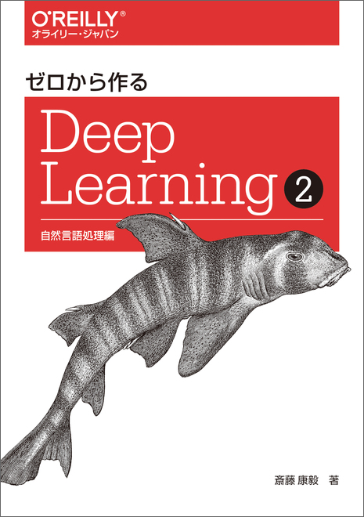

DLでの自然言語処理の例

 | DLで処理できるデータは、浮動小数点数の配列なので、単語を浮動小数点数の配列に変換するというのがword2vecの仕事です。

 | テキストデータから、word2vecで、vocaburaryと呼ばれる単語と浮動小数点の配列の対応表を作成する。
 | 配列のサイズをどう決めるのかは不明。テキストではxとしていた。
 | word2vecもNNだが、レイヤーは2つだけ。(全然deepではない。)
 | 学習の結果として必要なのは、NN全体ではなく、第1レイヤーのニューロンの重み値のみで、第2レイヤーのものは不要。
 | 第1レイヤーの重み値が、そのままvocaburaryとなる。
word2vec

 | CBOWとSkipGramの2つの方式がある。
 | CBOWは、ある単語の周囲の単語(書籍では一つ前の単語と後の単語の2単語)から、ターゲットの単語を推論するNNを構築する。
 | SkipGramは、ターゲットの単語から、周囲の単語を推論するNNを構築するもの。
 | 参考書籍ではCBOWを主に解説し、その後SkipGramについて触れていますが、成果物の精度については、SkipGramの方が優秀であるとのとこです。
 | 今回はSkipGramをやってみたのでこれについて説明します。

SkipGramのネットワーク構造
 | 入力データ
 |  | 一つの単語
 | 出力データ
 |  | 一つ前の単語
 |  | 一つ後の単語

 | 学習データの作成
 |  | 1. 学習させる文書から、単語集を作成する。 | 日本語の場合、単語の区切りが単純ではないため、これが難しいので、仕方なく英文を対象にしています。人間が単語単位に切り分けて品詞まで割り当てたデータなども少し探したのですが、見つかりませんでした。
 |  | 2. 各単語を、one-hot形式の配列値(配列のサイズは、単語の数)を対応付ける。 | one-hotに変換するのは実際には無駄ですが、説明が分かりやすいのでここではこのように記述しています。(書籍でも先ずこの方法を示し、次の章で無駄を省いた効率的な処理を説明しています。)
 |  | 3

処理手順
 | 学習データの作成
 |  | テキストデータを単語のリストに変換する。
 |  | 単語のリストから、Vocabularyと、Corpusを作成する。 | VocabularyもCorpusも本来の単語の意味から大幅に矮小化されている。適当な単語がないので仕方なしに割り当てたという感じ?

 | 学習
 | 単語ベクトルの取り出し

テキストデータ→単語リスト
Alice was beginning to get very tired of sitting by her sister on the bank, and of having nothing to do:
学習用テキストデータ | 単語リスト
 | 単語
 | Alice
 | was
 | beginning
 | to
 | get
 | very
 | tired
 | of
 | sitting
 | by
 | her
 | sister
 | on
 | the
 | bank
 | ,
 | and
 | of
 | having
 | nothing
 | to
 | do
 | :

